ПРОТОКОЛ
 КОМАНДНЫЙ ЗАЧЕТ ФЕСТИВАЛЯ ЛЫЖЕРОЛЛЕРНЫХ ДИСЦИПЛИН 2022
Итоговый протокол соревнований X этапа ФЛРД
«SWENOR SKATE» - сезон «лето-осень»
ДЕТСКО-ЮНОШЕСКАЯ НОМИНАЦИЯ - ЛЫЖЕРОЛЛЕРЫ
 | Дата проведения: 08 октября 2022 г.
 | Место проведения: ЮВАО г. Москвы, Парк 850-летия Москвы, Биатлонно-лыжный комплекс «Марьино», специализированная лыжероллерная трасса

№ п/п | Название команды | Логотип команды | Состав зачетных участников | Занятые места в группах | Очки | Сумма очков | Место
1 | ДЮСШ Кольчугино |  | Измайлов Виктор | 3 | 29 | 154 | III
 |  |  | Гарус Матвей | 6 | 25
 |  |  | Карзов Илья | 8 | 23
 |  |  | Лисова Мария | 2 | 31
 |  |  | Коробова Ксения | 13 | 18
 |  |  | Мурзакова Анастасия | 10 | 21
 |  |  | Забродин Кирилл | 24 | 7

2 | ШСК ЛИДЕР ЮНЫЙ ЛЫЖНИК |  | Сомкин Глеб | 1 | 33 | 161 | II
 |  |  | Милованова Юлия | 3 | 29
 |  |  | Заводнов Леонид | 11 | 20
 |  |  | Кугушев Никита | 12 | 19
 |  |  | Гузанов Дмитрий | 8 | 23
 |  |  | Сивков Алексей | 9 | 22
 |  |  | Беклемищев Семен | 23 | 8
 |  |  | Карацуба Павел | 24 | 7
3 | YarSkiTeam |  | Шемякина Марья | 8 | 23

4 | СпортВектор |  | Серебренников Федор | 13 | 18 | 82 | V
 |  |  | Федина Мария | 8 | 23
 |  |  | Денисов Максим | 15 | 16
 |  |  | Игошина Варвара | 10 | 21
 |  |  | Марченкова Варвара | 27 | 4

5 | ГСОБ Лесная Троицк |  | Ляховецкий Алексей | 22 | 9 | 63 | VI
 |  |  | Ивонин Тихон | 24 | 7
 |  |  | Филиппов Роман | 11 | 20
 |  |  | Красовская Наталья | 27 | 4
 |  |  | Кравцов Иван | 28 | 3
 |  |  | Громов Илья | 11 | 20

6 | СШОР ЩЕЛКОВО | 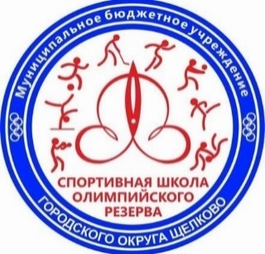 | Юдичев Леонид | 1 | 33 | 87 | IV
 |  |  | Мамонова София | 10 | 21
 |  |  | Комарская Мария | 14 | 17
 |  |  | Корнилович Николай | 15 | 16

7 | BIATHLON FAMILY CLUB |  | Нарыгин Леонид | 10 | 21

8 | МАУ «Спортивный клуб Лунёво» |  | Яхина Мария | 12 | 19

9 | FirsaSkiTeam | 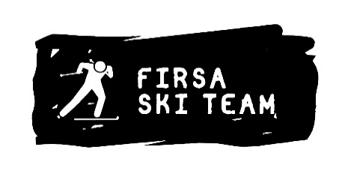 | Доропей Василиса | 5 | 26 | 178 | I
 |  |  | Орлова Ева | 11 | 20
 |  |  | Годовиков Дмитрий | 5 | 26
 |  |  | Кравчук Денис | 6 | 25
 |  |  | Николаева Виктория | 2 | 31
 |  |  | Антонова Алиса | 21 | 10
 |  |  | Хромушина Анастасия | 12 | 19
 |  |  | Третьяк Роман | 10 | 21

РЕЙТИНГ
КОМАНДНЫЙ ЗАЧЕТ ФЕСТИВАЛЯ ЛЫЖЕРОЛЛЕРНЫХ ДИСЦИПЛИН 2022
ТЕКУЩИЙ РЕЙТИНГ КОМАНД
ДЕТСКО-ЮНОШЕСКАЯ НОМИНАЦИЯ - ЛЫЖЕРОЛЛЕРЫ

№ п/п | Название команды | Логотип команды | Очки - I этап | Очки - II этап | Очки - III этап | Очки - IV этап | Очки - V этап | Очки - VI этап | Очки - VII этап | Сумма очков | Сумма очков 60% лучших гонок команды | Итоговое место сезон "весна-лето" | Очки - VIII этап | Очки - IX этап | Очки - X этап | Очки - XI этап | Предварительное место сезон "лето-осень"
1 | ГСОБ Лесная Троицк |  | 122 | 132 | 129 | Количество участников менее 4 человек | DNS | DNS | DNS | 383 | 383 | VI | DNS | 89 | 63 |  | V

2 | СпортВектор |  | Количество участников менее 4 человек | Количество участников менее 4 человек | Количество участников менее 4 человек | Количество участников менее 4 человек | Количество участников менее 4 человек | 98 | 126 | 224 | 224 | VIII | DNS | 101 | 82 |  | IV

3 | СШОР 101 Тушино Москва |  | 131 | 101 | 171 | Количество участников менее 4 человек | DNS | DNS | DNS | 403 | 403 | V | 112 | DNS | DNS |  | VI

4 | СШОР ЩЕЛКОВО | 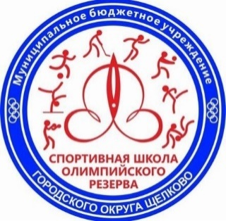 | 107 | 110 | 130 | 108 | Количество участников менее 4 человек | DNS | DNS | 455 | 455 | IV | DNS | Количество участников менее 4 человек | 87 |  | VII

5 | Трудовые резервы |  | 174 | 184 | 147 | Количество участников менее 4 человек | 110 | DNS | DNS | 615 | 615 | III | DNS | Количество участников менее 4 человек | DNS

6 | ШСК ЛИДЕР ЮНЫЙ ЛЫЖНИК |  | 223 | 214 | DNS | 231 | 254 | 224 | 233 | 1379 | 942 | I | DNS | 140 | 161 |  | III

7 | YarSkiTeam |  | DNS | Количество участников менее 4 человек | Количество участников менее 4 человек | DNS | Количество участников менее 4 человек | Количество участников менее 4 человек | Количество участников менее 4 человек |  |  |  | DNS | Количество участников менее 4 человек | Количество участников менее 4 человек

8 | BIATHLON FAMILY CLUB |  | DNS | 150 | DNS | DNS | DNS | DNS | DNS | 150 | 150 | IX | DNS | 46 | Количество участников менее 4 человек |  | VIII

9 | ДЮСШ Кольчугино |  | DNS | 190 | Количество участников менее 4 человек | 169 | 180 | DNS | 210 | 749 | 749 | II | Количество участников менее 4 человек | 160 | 154 |  | II

10 | CORSAC sport club |  | DNS | DNS | Количество участников менее 4 человек | DNS | Количество участников менее 4 человек | DNS | DNS |  |  |  | DNS | DNS | DNS

11 | МАУ «Спортивный клуб Лунёво» |  | DNS | DNS | DNS | 119 | DNS | DNS | 191 | 310 | 310 | VII | DNS | Количество участников менее 4 человек | Количество участников менее 4 человек

12 | ДЮСШ ЛЕБЕДЯНЬ |  | DNS | DNS | DNS | DNS | DNS | 126 | DNS | 126 | 126 | X | DNS | DNS | DNS

13 | FirsaSkiTeam |  | DNS | DNS | DNS | DNS | DNS | DNS | DNS |  |  |  | 231 | DNS | 178 |  | I

